Ledelseserklæring
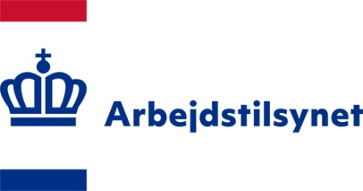
 | Ledelseserklæring
Ledelseserklæringen knytter sig til det endelige projektregnskab og er underskrevet af den økonomisk ansvarlige i den tilskudsansvarlige organisation.
Ved krav om revisorpåtegning af regnskabet er erklæringen underskrevet af den projektansvarlige / den økonomisk ansvarlige i den tilskudsansvarlige organisation.

Undertegnede bekræfter hermed følgende forhold:

1) At tilskuddet er anvendt til formålet og de poster, som fremgår af regnskabet
2) At samtlige transaktioner, herunder alle indtægter og omkostninger for projektet, er medtaget i projektregnskabet.
3) At budget og regskab er periodiseret korrekt
4) At projektet er afsluttet og at udgifterne er afholdt i den periode, der fremgår af regnskabet.
5) At tilskudsbetingelserne og forudsætningerne for tilskuddet er overholdt
6) At der er taget økonomiske hensyn ved projektets gennemførelse
7) At projektet har oplyst om formodede og konstaterede besvigelser

Navn og e-mail (økonomisk ansvarlig)
 |  | Dato

Underskrift - Evt. digital underskrift (økonomisk ansvarlig)

